LĐV M12
 |  |  | KIỂM TRA CHẤT LƯỢNG NGUYÊN LIỆU RAW MATERIAL QUALITY CHECKING

Part number |  |  | B09M1601137D40 |  |  |  |  | Supplier name |  |  |  | MECSU JOINT STOCK COMPANY
Part name |  |  | Guzong Thép Nhúng Nóng Kẽm 8.8 M16x137 |  |  |  |  | Phone No/E-mail |  |  |  | 0358698214 / khanhqc.mecsu@gmail.com
Number of checks / Quantity: |  |  | 68 |  |  |  |  | Date |  |  |  | 24/02/2026
Packing |  |  | 107922 |  | PO 9705 |  |  | Name / Title of the controller |  |  |  | Đình Khánh / QA-QC
A. Visual Inspection ( Kiểm Tra Ngoại Quan )
Inspection Level ( Mức độ tiêu chuẩn ) (AQL) |  |  |  |  | General Inspection Level ( Cấp Kiểm Tra Chung ) |  |  |  |  |  |  | Level: GII
Rating Level ( Mức độ đánh giá ) |  |  | Level: 2.5 |  |  |  |  | Level: 1.5 |  |  |  | Level: 1.0
Select Level ( Chọn mức độ ) |  |  | Level: 1.5 |  |  | Number of checks / số lượng: 8 Pcs
Check/Kiểm Tra |  |  |  |  |  |  |  |  | Describe/ Mô tả
Select Level (Chọn mức độ) | Number of checks / số lượng |  | Yes/Đạt |  | Not achieved/Không Đạt |  | Result / Kết quả |  | Marking |  |  |  | No Marking
Level: 1.5 | 8 |  | 8 |  | 0 |  | Yes / Đạt |  | Plating thickness / Độ dày lớp mạ |  |  | Min 50 µm |  | 67.71 µm - 79.87 µm

B. Dimenstional Inspection ( Kiểm Tra Kích Thước )
Inspection Level ( Mức độ tiêu chuẩn ) (AQL) |  |  |  |  | Special Inspection Level ( Cấp Kiểm Tra Đặc Biệt ) |  |  |  |  |  |  | Level: S-II
Rating Level ( Mức độ đánh giá ) |  |  | Level: 2.5 |  |  |  |  | Level: 1.5 |  |  |  | Level: 1.0
Select Level ( Chọn mức độ ) |  |  | Level: 1.5 |  |  | Number of checks / số lượng: 8 Pcs
Check/Kiểm Tra |  |  |  |  |  |  |  |  | Describe/ Mô tả
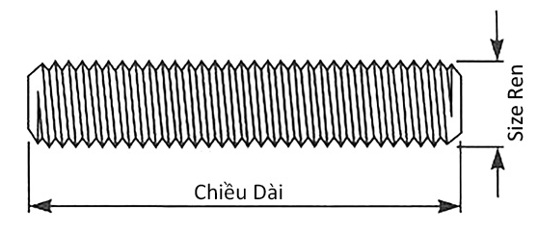
Select Level (Chọn mức độ) | Number of checks / số lượng |  | Yes/Đạt |  | Not achieved/Không Đạt |  | Result / Kết quả
Level: 1.5 | 8 |  | 8 |  | 0 |  | Yes / Đạt

Samples Number / Số mẫu
Describe / Mô tả | Specifition / Thông số | Tolerance / Dung sai | 1 | 2 | 3 | 4 | 5 | 6 | 7 | 8 | 9 | 10 | 11 | 12 | 13 | 14
Thread Diameter / Đường Kính Ren |  | 15.682 - 15.962 | 15.76 | 15.83 | 15.81 | 15.78 | 15.86 | 15.82 | 15.87 | 15.85
Length / Chiều Dài | 137.00 | 135.00 - 139.00 | 137.51 | 137.26 | 137.39 | 137.64 | 137.51 | 137.37 | 137.51 | 137.42

Heat No. | Chemical Composite
 | C | Cr | Ni | Mn | Si | Cu | Mo | V | Ti | Al | P | S | Fe | N
824031187 | 0.45 | - | - | 0.60 | 0.21 | - | - | - | - | - | 0.010 | 0.008 | - | -

 |  |  |  |  |  |  |  |  |  |  |  |  | VERIFICATION STAFF / NHÂN VIÊN KIỂM TRA XÁC NHẬN

